测试用例
项目名称： | 操作系统镜像和软件源要求
任务名称： | 应可以正常启动(P1)
任务编号 | 用例编号 | 关联用例编号 | 关联需求 | 用例名称 | 优先级 | 用例描述 | 前置条件 | 环境配置 | 操作步骤 | 输入数据 | 预期结果 | 评判标准 | 其他说明 | 设计人员 | 设计时间 | 测试结果 | 测试结论 | 测试人员 | 测试时间 | 附件
 | TC00001 |  |  | qemu镜像的正常启动 | 高 | 按照安装文档的指示启动安装脚本 | 无 | 物理机环境：debian11.4 内核版本：5.18.0-0.deb11.4-amd64 qemu版本：7.0.0 | 在镜像源处下载对应测试镜像，解压后运行使用脚本 |  | 可正常启动进入桌面画面 | 成功进入桌面并可进行操作 |  |  |  | 成功进入桌面并可进行操作 | 通过 | 黄烁 | 9.28 02：37 | 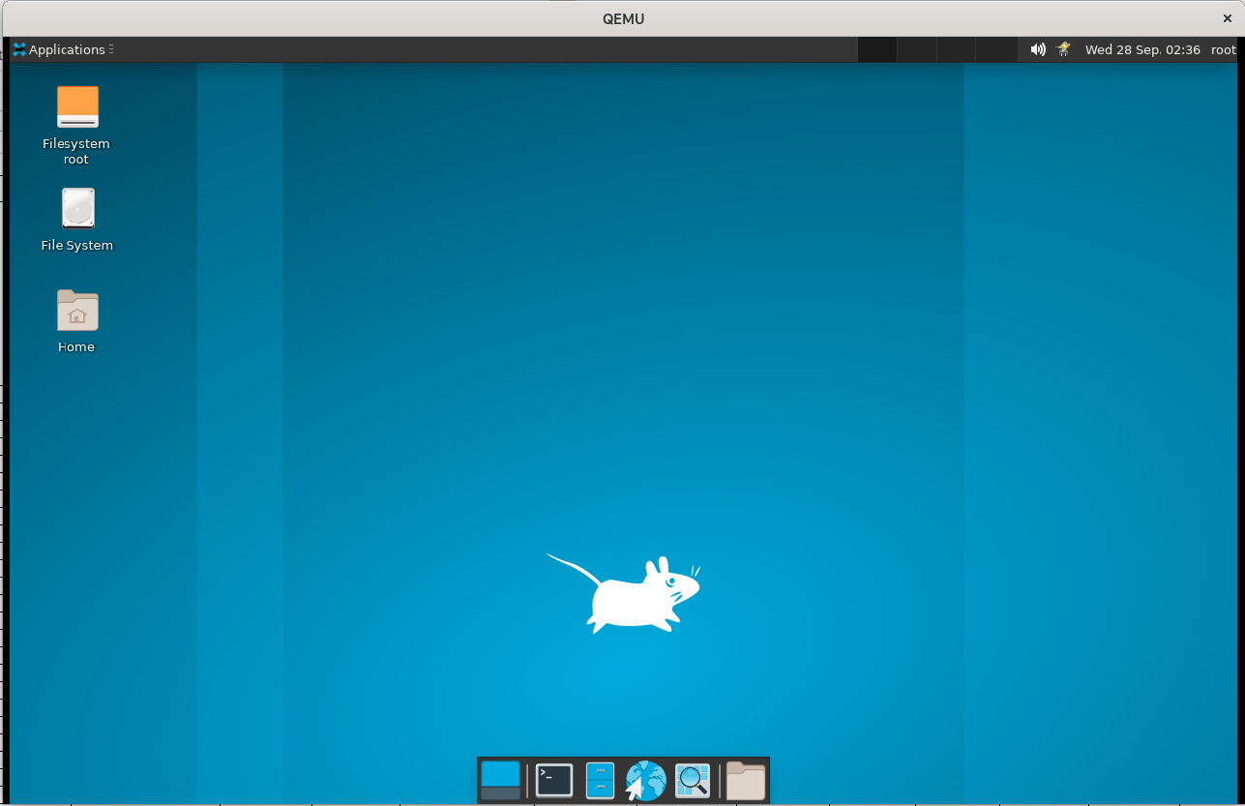
 | TC00002 |  |  | 重启黑屏的测试 | 高 | 重启系统后观察其是否黑屏 | 无 | 物理机环境：debian11.4 内核版本：5.18.0-0.deb11.4-amd64 qemu版本：7.0.0 | 启动脚本后重启实验其是否出现黑屏无法进入系统的现象 |  | 不会出现黑屏的现象 | 重启后在规定的时间内（2分钟）成功进入桌面 |  |  |  | 进入桌面时间在1分钟内 | 通过 | 黄烁 | 9.28 02：44 | 